상품제안서
다용도 눈높이 독서대 S사이즈 | 상품코드: F26397

 |  |  |  |  |  |  | 02-412-0044 | www.easy1.co.kr
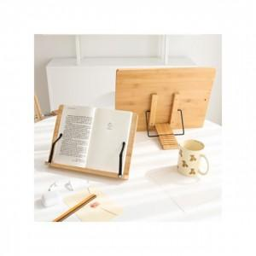

【상세/제작정보】 | 고정클립 구성품은 배송시 파손가능성이있어 별도 직접조립해야하는 제품입니다.

【인쇄/포장옵션】 | / 포장불가능

【공급단가】 | 수량 | 20~ | 50~ | 100~ | 300~ | 500~
*VAT별도 | 단가 | 7,680원 | 7,560원 | 7,380원 | 7,190원 | 7,070원

【상품 URL】 | https://dev.easy1.co.kr:443/src/goods_detail.php?gdno=26397

